Sheet1
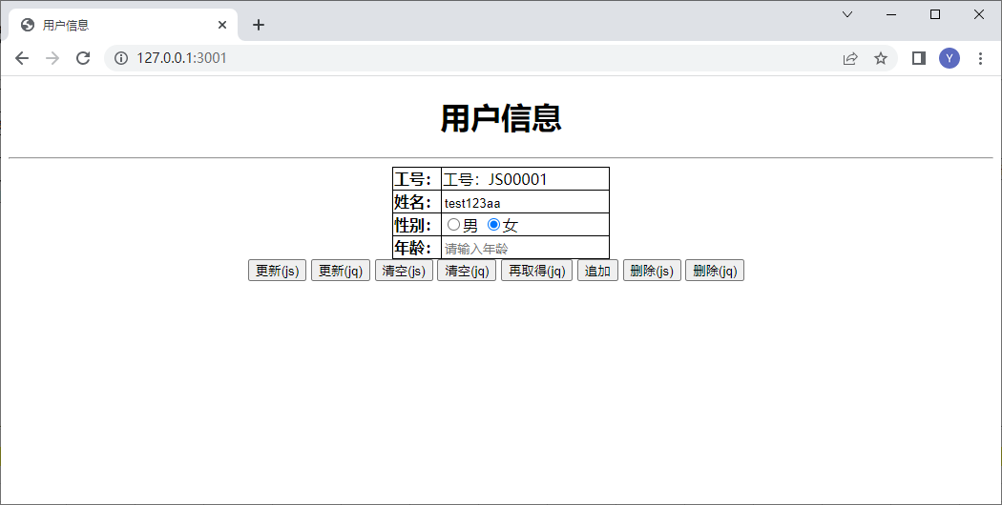
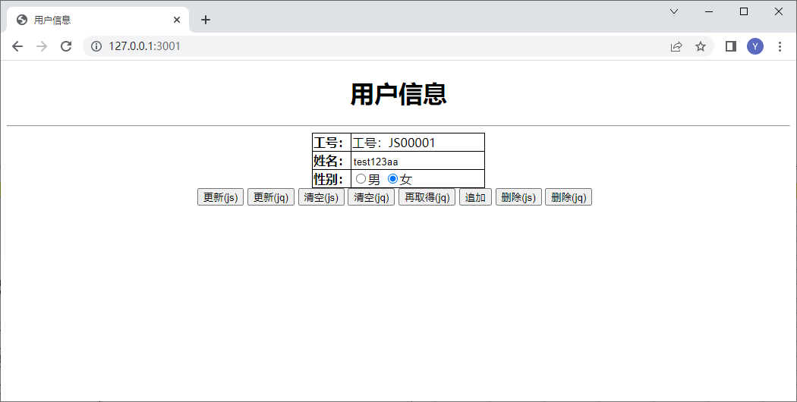
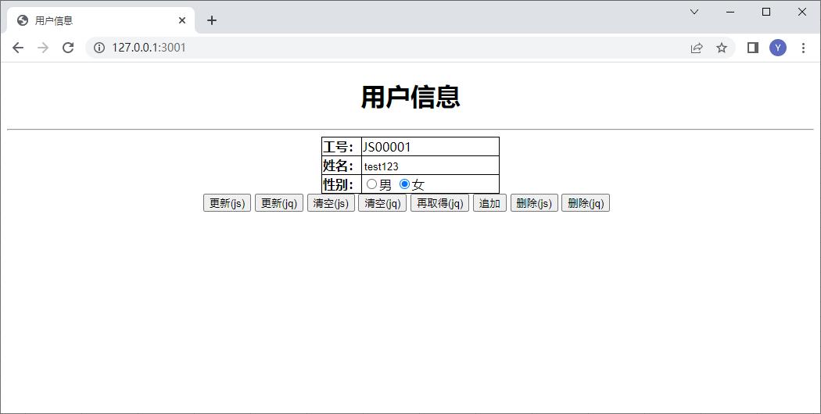

「追加」按钮点击


「更新(JS)」点击前 | 「更新(JS)」点击后

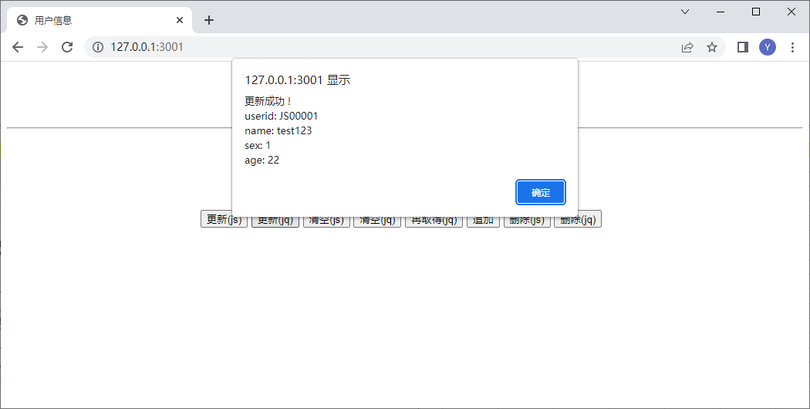

「更新(JQ)」点击前 | 「更新(JQ)」点击后



「清空(JS)」点击前 | 「清空(JS)」点击后



「清空(JQ)」点击前 | 「清空(JQ)」点击后



「再取得JQ)」点击前 | 「再取得(JQ)」点击后




「删除JS)」点击前 | 「删除(JS)」点击后



「删除JQ)」点击前 | 「删除(JQ)」点击后

